NG7 (RMU)
ё
ОПРОСНЫЙ ЛИСТ НА ЭЛЕГАЗОВЫЕ МОНОБЛОКИ NG7 (RMU)

1 | Наименование компании: |  |  |  | 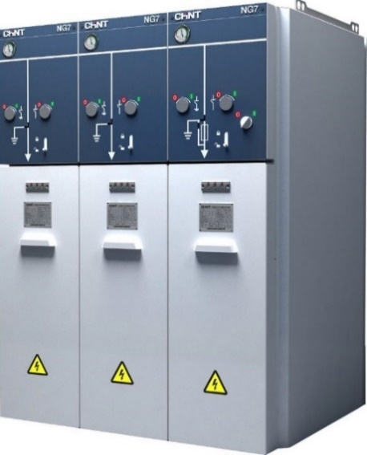
2 | Контактное лицо:
3 | Адрес:
4 | Телефон:
5 | E-mail:
6 | Наименование проекта:
7 | Адрес доставки:
8 | Количество:

9 | Номинальное напряжение, кВ
10 | Наибольшее рабочее напряжение, кВ
11 | Частота, Гц | 50
12 | Номинальный ток сборных шин, А | 630
13 | Датчик давления с механическим индикатором: | Да
14 | Индикаторы напряжения:

 |  | Функция 1 | Функция 2 | Функция 3 | Функция 4 | Функция 5
15 | Тип функции:
16 | Назначение:
17 | Моторизованный привод, В:
18 | Контакты положения (2НO+2НЗ):
19 | Контакт сигнализации аварийного отключения:
20 | Независимый расцепитель:
21 | Индикатор тока короткого замыкания (УТКЗ):
22 | Дверь кабельного отсека:
23 | Рабочее напряжение РЗА, В
24 | Измерительные трансформаторы:
25 | Трансформаторы тока нулевой последовательности:

26 | Испытательные втулки

27 | Возможность расширения:

28 | Сервис | тел. +7 (495) 540-61-41, +7 (800) 222-61-41
29 | Микропроцессорная РЗА (функция V):
30 | Шеф-монтаж, шеф-наладка:
31 | Гарантийный период:
32 | Контракт на тех.обслуживание:
33 | Запасные части и принадлежности:

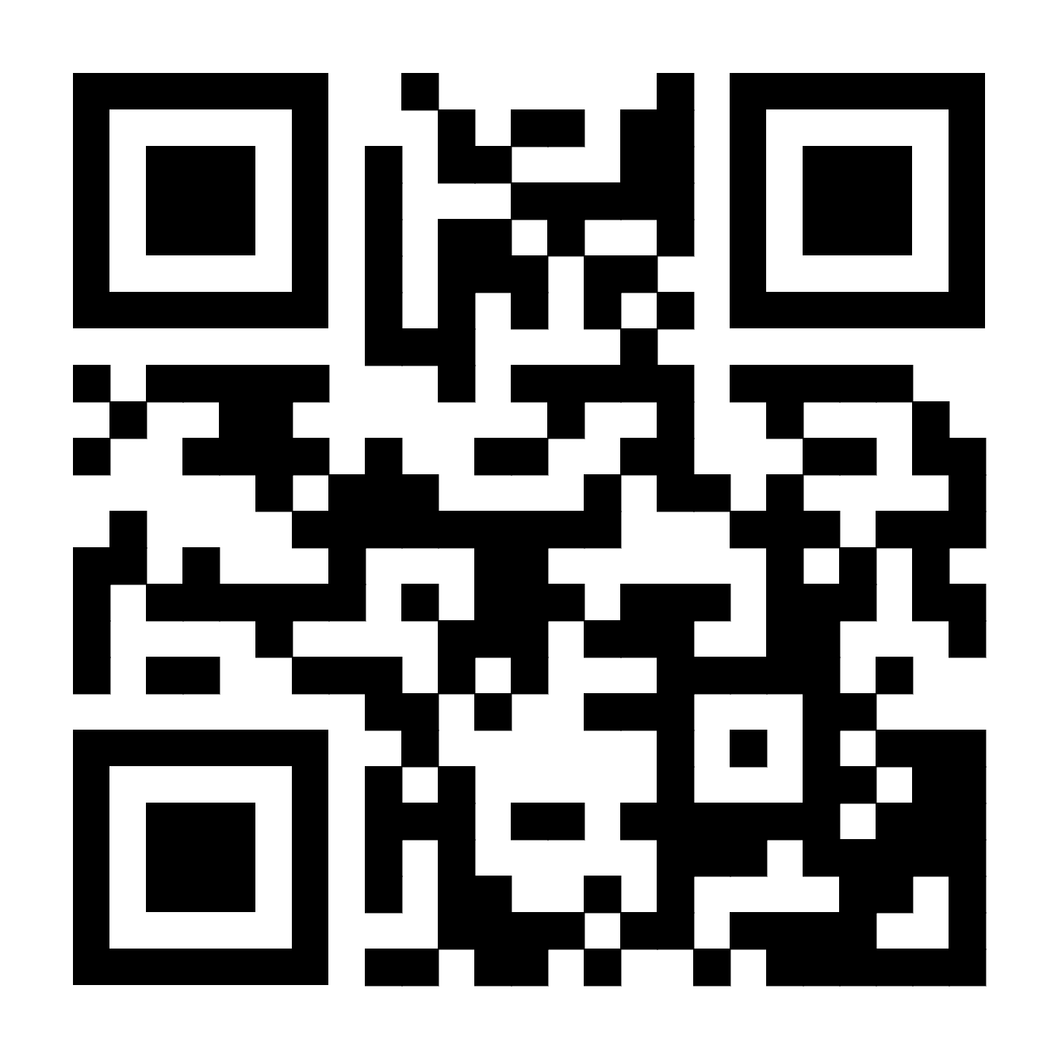
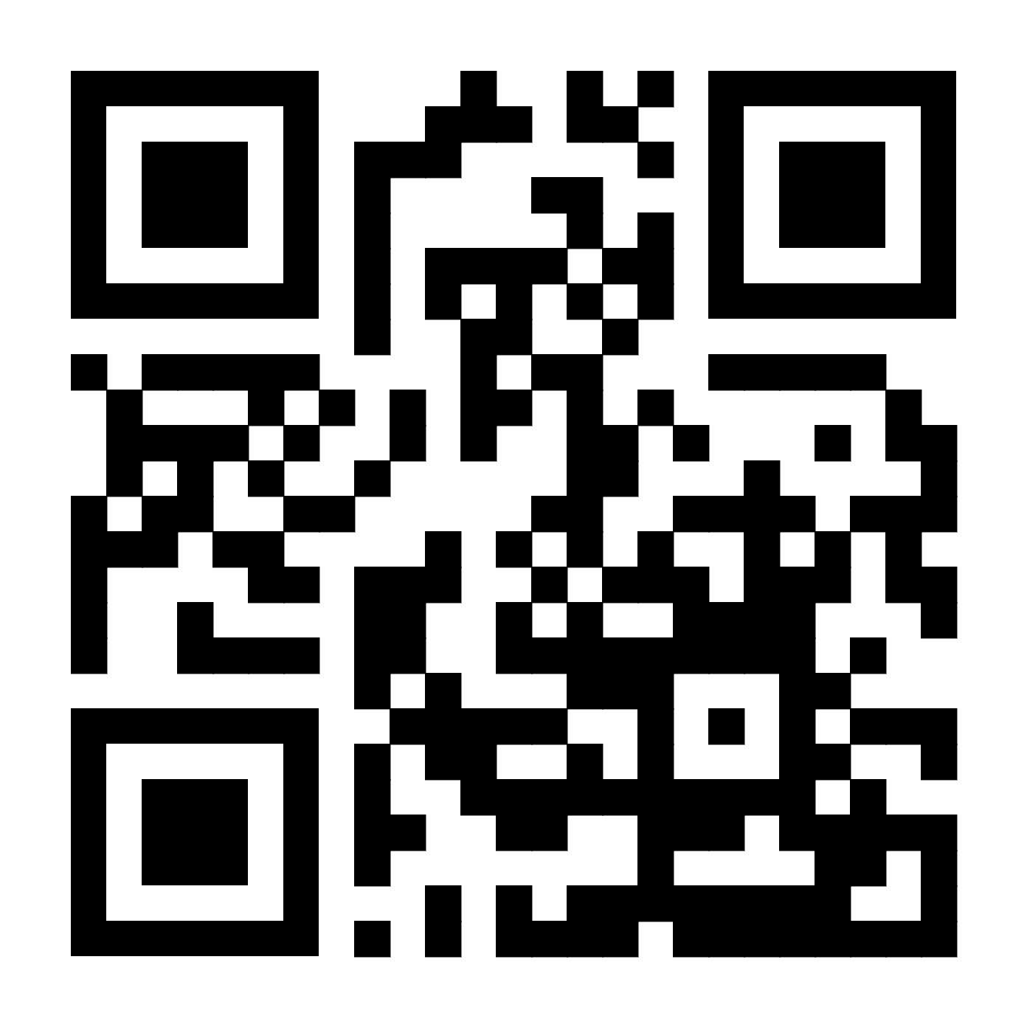
chint.russia
CHINT Russia
CHINTRussia

ООО «Чинт Электрик»
г. Москва, ул. Автозаводская, 23А, корпус 2, вход Б, 7 этаж
Тел.: +7 (495) 540-61-41 Тел.: +7 (800) 222-61-41
www.chint.ru

Примечания:

